Sheet1
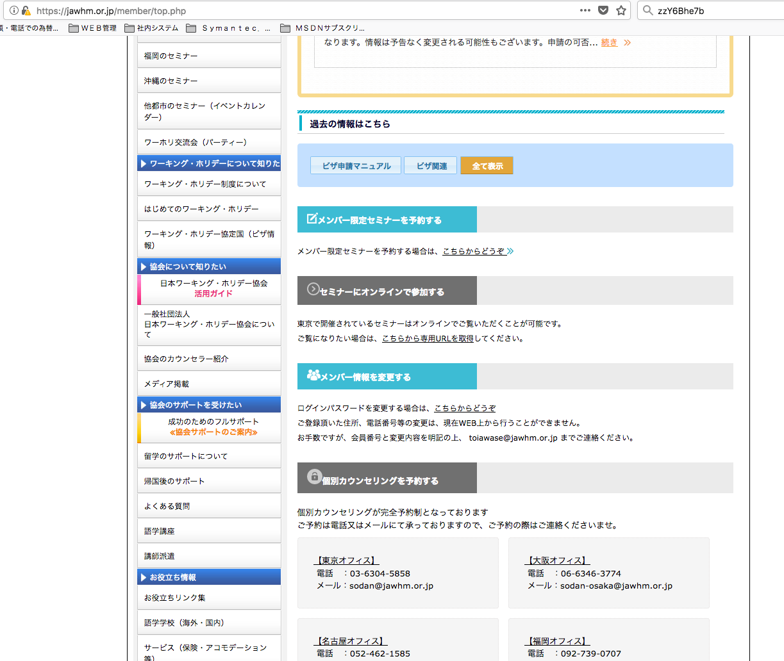

メンバー限定セミナーを予約する Đăng kí hội thảo chỉ dành cho thành viên
リンク先điêm liên kết： /seminar/seminar.php?place_name=&checked_countryname=0&checked_know=8

セミナーをオンラインで視聴する...Xem hội thảo trực tuyến
リンク先： /member/onlineseminar.php

＊東京で開催されている一部セミナーに限ります。
Giới hạn trong một số hội thảo tổ chức tại Tokyo

ログインパスワードを変更する. Thay đổi mật khẩu đăng nhập
リンク先： /member/memreg.php

登録情報を変更する. Thay đổi thông tin đăng kí

ご登録頂いた住所、電話番号等の変更は、現在WEB上から行うことができません。
お手数ですが、会員番号と変更内容を明記の上、 toiawase@jawhm.or.jp までご連絡ください。
Thay đổi địa chỉ đăng kí, số điện thoại....vv. WEB hiện tại không thực hiện được.
Xin lỗi vì sự bất tiện này nhưng vui lòng liên lạc theo địa chỉ: toiawase@rawhm.or.jp với số thành viên, và thay đổi nội dung được nêu rõ

個別カウンセリングを予約する. Đặt tư vấn cá nhân

個別カウンセリングが完全予約制となっております
ご予約は電話又はメールにて承っておりますので、ご予約の際はご連絡くださいませ。
Tư vấn cá nhân là một hệ thống đặt phòng hoàn chỉnh
Chúng tôi sẽ chấp nhận đặt phòng qua điện thoại hoặc e-mail, vì vậy khi bạn đặt phòng, vui lòng liên hệ với chúng tôi.

